1. 안전관리비 (갑지)
▶ 해당셀 색깔만 기입 실적 요약표는 수식처리 되어있기때문에 기입 필요 X
※ 참고 자료
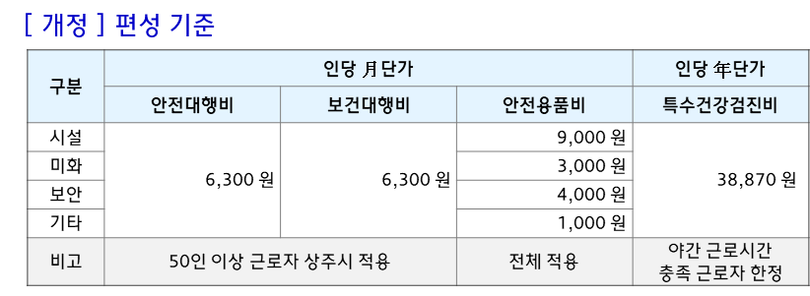
안전보건관리비 사용내역서 [ 사용실적 기간 : '25년 01월 ~ '25년 06월 ]
현장명 : 현대차 OO현장 |  |  |  | 공급가액 (VAT 제외)
계약인원 ('25년) | 시설 | 미화 | 보안 | 기타 (조경 포함)
 | 명 | 명 | 명 | 명
특수건강검진 대상 인원 (계약시) | 명
계약금액 (HEC ↔ 협력사 / 년 단위) | 원
안전보건관리비 (포괄계약시 산정된 금액 / 년 단위) | 원

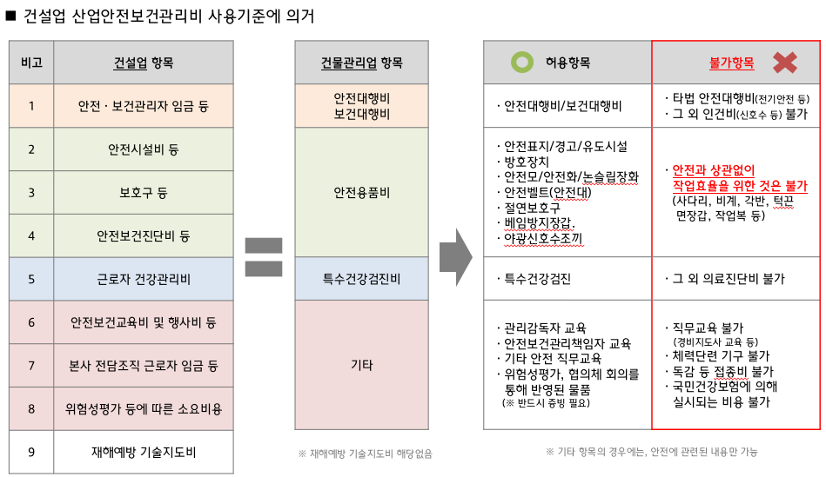
실적 요약표 (※ 기입 금지, 자동 수식처리됨)
항 목 | 상반기 실적 (1~6월) | 하반기 실적 (7~12월) | 실적 누계 | 비율(%)
1. 안전대행비 | 0 | 0 | 0 | 0.0%
2. 보건대행비 | 0 | 0 | 0 | 0.0%
3. 안전용품비 (개인보호구 구입비용) | 0 | 0 | 0 | 0.0%
4. 특수건강검진비 | 0 | 0 | 0 | 0.0%
5. 기타 | 0 | 0 | 0 | 0.0%
합계 | 원 | 원 | 원 | 0.0%
「건설업 산업안전보건관리비 계상 및 사용기준」 및 「현대엔지니어링 협력사 안전보건관리비 편성기준」에 의거하여 위와 같이 사용내역서를 작성하였습니다.
년 월 일
현대엔지니어링 귀중

3. 증빙_영수증
증빙_영수증 [안전대행비] |  | NO | 1
 |  | 직무
 |  | 비고
 | 거래증빙(스캔 or 사진) |  |  | .

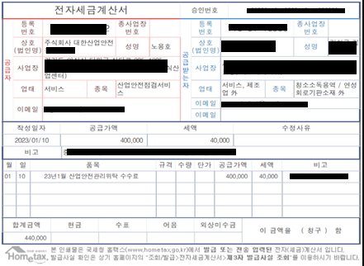
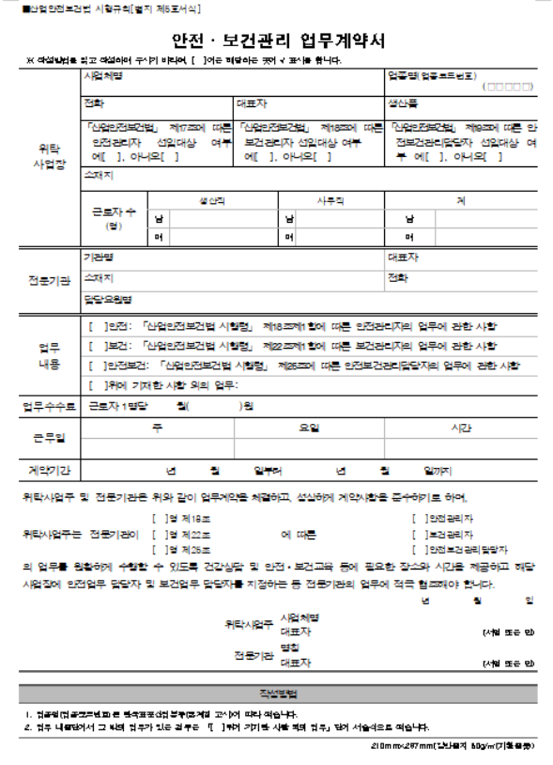
안전대행비
증빙예시
예시 삭제 후 첨부

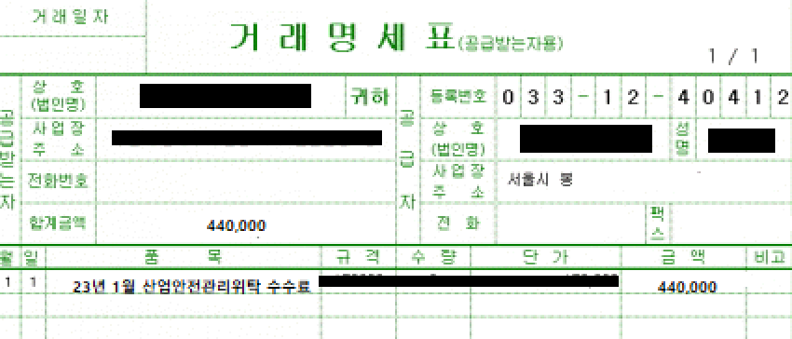

증빙_영수증 [보건대행비] |  | NO | 2
 |  | 직무
 |  | 비고
 | 거래증빙(스캔 or 사진) |  |  | .

보건대행비
증빙예시
예시 삭제 후 첨부

증빙_영수증 [안전용품비] |  | NO | 3
 |  | 직무
 |  | 비고
 | 거래증빙(스캔 or 사진) |  |  | .

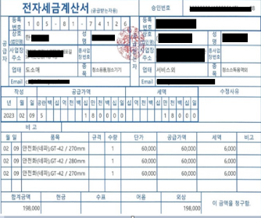
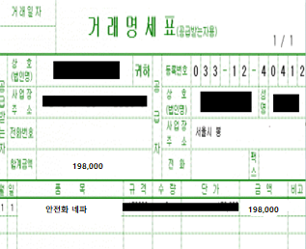
안전용품비
증빙 예시
예시 삭제 후 첨부

증빙_영수증 [특수건강검진비] |  | NO | 4
 |  | 직무
 |  | 비고
 | 거래증빙(스캔 or 사진) |  |  | .

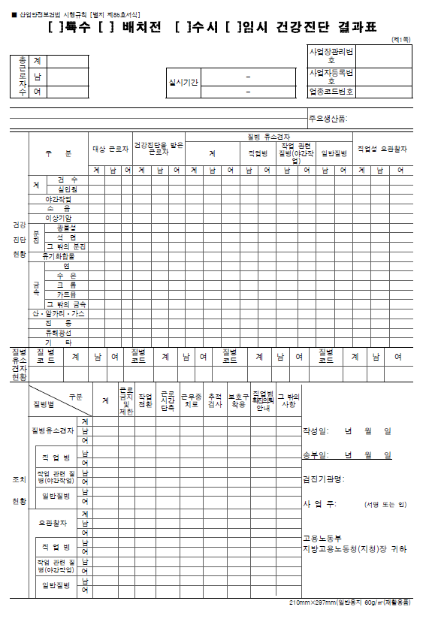
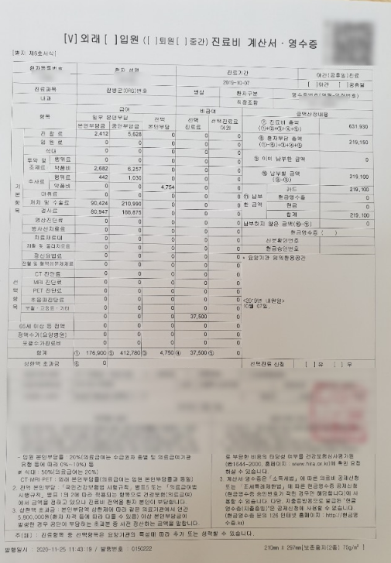
특수건강검진비
증빙 예시
예시 삭제 후 첨부

증빙_영수증 [기 타] |  | NO | 5
 |  | 직무
 |  | 비고
 | 거래증빙(스캔 or 사진) |  |  | .

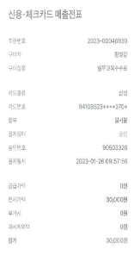
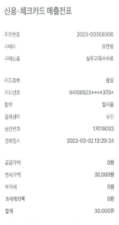
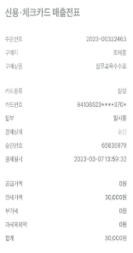
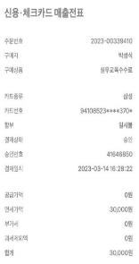
기타
증빙 예시
(ex. 관리감독자 교육)
예시 삭제 후 첨부

 |  |  |  | .

3. 증빙_사진
증빙_사진대지

(단위:원)
(단위:원)
(단위:원)
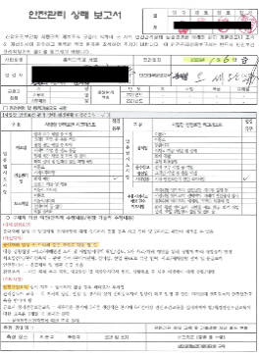 사진첨부 |  |  | 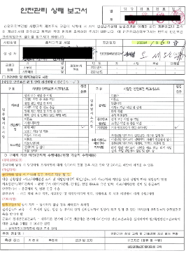 사진첨부 |  |  | 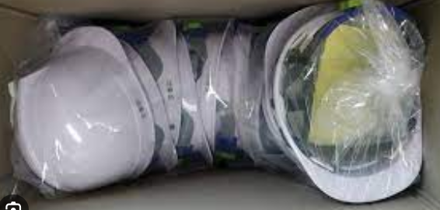 사진첨부
증빙사진 (4x6) 예시
예시 삭제 후 첨부

(단위:원)
직무 |  | 시설 | 직무 |  | 시설 | 직무 |  | 시설
NO. | 일자 | 1월 21일 | NO. | 일자 | 1월 17일 | NO. | 일자 | 3월 17일
1 | 내용 | 안전대행 | 2 | 내용 | 보건대행 | 3 | 내용 | 안전모 구입

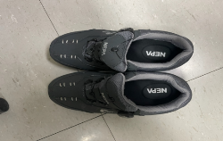 사진첨부 |  |  | 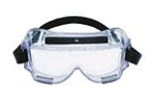 사진첨부 |  |  | 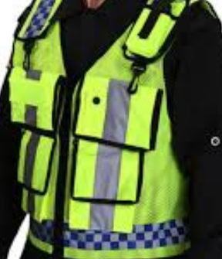 사진첨부

(단위:원)
직무 |  | 보안 | 직무 |  | 보안 | 직무 |  | 보안
NO. | 일자 | 2월 1일 | NO. | 일자 | 2월2일 | NO. | 일자 | 2월 11일
4 | 내용 | 안전화 구입 | 5 | 내용 | 보안경 구입 | 6 | 내용 | 보안조끼 구입

사진첨부 |  |  | 사진첨부 |  |  | 사진첨부

(단위:원)
직무 |  |  | 직무 |  |  | 직무
NO. | 일자 |  | NO. | 일자 |  | NO. | 일자
4 | 내용 |  | 5 | 내용 |  | 6 | 내용

사진첨부 |  |  | 사진첨부 |  |  | 사진첨부

(단위:원)
직무 |  |  | 직무 |  |  | 직무
NO. | 일자 |  | NO. | 일자 |  | NO. | 일자
7 | 내용 |  | 8 | 내용 |  | 9 | 내용

사진첨부 |  |  | 사진첨부 |  |  | 사진첨부

(단위:원)
직무 |  |  | 직무 |  |  | 직무
NO. | 일자 |  | NO. | 일자 |  | NO. | 일자
10 | 내용 |  | 11 | 내용 |  | 12 | 내용

사진첨부 |  |  | 사진첨부 |  |  | 사진첨부

(단위:원)
직무 |  |  | 직무 |  |  | 직무
NO. | 일자 |  | NO. | 일자 |  | NO. | 일자
13 | 내용 |  | 14 | 내용 |  | 15 | 내용

사진첨부 |  |  | 사진첨부 |  |  | 사진첨부

(단위:원)
직무 |  |  | 직무 |  |  | 직무
NO. | 일자 |  | NO. | 일자 |  | NO. | 일자
16 | 내용 |  | 17 | 내용 |  | 18 | 내용

사진첨부 |  |  | 사진첨부 |  |  | 사진첨부

(단위:원)
직무 |  |  | 직무 |  |  | 직무
NO. | 일자 |  | NO. | 일자 |  | NO. | 일자
19 | 내용 |  | 20 | 내용 |  | 21 | 내용

사진첨부 |  |  | 사진첨부 |  |  | 사진첨부

(단위:원)
직무 |  |  | 직무 |  |  | 직무
NO. | 일자 |  | NO. | 일자 |  | NO. | 일자
22 | 내용 |  | 23 | 내용 |  | 24 | 내용

사진첨부 |  |  | 사진첨부 |  |  | 사진첨부

(단위:원)
직무 |  |  | 직무 |  |  | 직무
NO. | 일자 |  | NO. | 일자 |  | NO. | 일자
25 | 내용 |  | 26 | 내용 |  | 27 | 내용

사진첨부 |  |  | 사진첨부 |  |  | 사진첨부

(단위:원)
직무 |  |  | 직무 |  |  | 직무
NO. | 일자 |  | NO. | 일자 |  | NO. | 일자
28 | 내용 |  | 29 | 내용 |  | 30 | 내용

